PT1
Call | Enero

Row Labels | Average of Note
Comercio Internacional | 6.1333333333
Bankia | 7.5
Barcelona | 7.5
Ashurst | 6.3
Madrid | 6.3
Deloitte | 4.6
Zaragoza | 4.6
Contabilidad Financiera | 5.3666666667
Bankia | 6.1
Zaragoza | 6.1
Cecabank | 5.75
Barcelona | 6
Zaragoza | 5.5
Deloitte | 4.8666666667
Valencia | 4.9
Madrid | 4.9
Barcelona | 4.8
Matemáticas Financieras | 7.32
Cecabank | 9.2
Zaragoza | 9.2
Ashurst | 7
Valencia | 7.2
Zaragoza | 6.6
Deloitte | 6.4
Madrid | 6.4
Grand Total | 6.2285714286

Exercise 1
 | Create a PivotTable and a PivotChart that filters by call and that shows the average of the qualification |  |  |  |  |  |  |  | Add slicers
 | obtained by the participants to any course by company and location. |  |  |  |  |  |  |  | Practice filtering

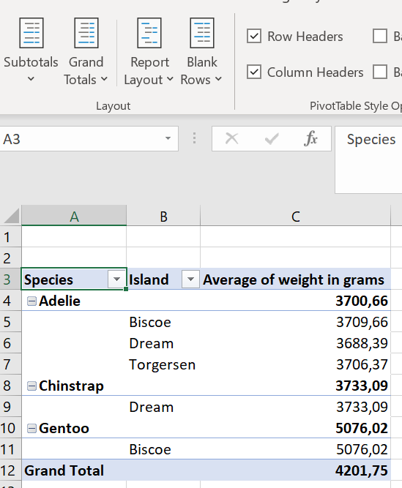
 | Surname 1 | Surname 2 | Name | Sex | Telephone | E-mail | Company | Campus | Grade | Call | Note
1 | Bernard | Jaquotot | Julia | 2 | 9152645698 | jjaquotot@bankia.com | Bankia | Madrid | Comercio Internacional | Diciembre | 4.4
2 | Solanilla | Uría | Alejandra | 2 | 9622004752 | auria@deloitte.com | Deloitte | Valencia | Contabilidad Financiera | Junio | 7.7
3 | Novo | Álamo | Rafael | 1 | 9335468421 | ralamo@bankinter.com | Bankinter | Barcelona | Comercio Internacional | Junio | 7.3
4 | Royo | Pérez | María Isabel | 2 | 9145872553 | mprez@ashurst.com | Ashurst | Madrid | Contabilidad Financiera | Junio | 9.6
5 | Moreno | Ugarte | Iván | 1 | 9100538200 | iugarte@altair.com | Altair | Madrid | Contabilidad Financiera | Diciembre | 7.2
6 | García | Alonso | Laura | 2 | 9345286644 | lalonso@vodafone.com | Vodafone | Barcelona | Contabilidad Financiera | Junio | 5.5
7 | Barnés | Gras | Lourdes | 2 | 9761254300 | igras@cecabank.com | Cecabank | Zaragoza | Comercio Internacional | Junio | 7.8
8 | Fernández | Peña | Jaime | 1 | 9377521485 | jpena@bankia.com | Bankia | Barcelona | Comercio Internacional | Enero | 7.5
9 | Lana | Sarriá | Mª Eugenia | 2 | 9627392460 | msarria@bankinter.com | Bankinter | Valencia | Comercio Internacional | Diciembre | 7.1
10 | Wenetz-Llopis | Re | Pablo | 1 | 9767915456 | pre@deloitte.com | Deloitte | Zaragoza | Comercio Internacional | Enero | 4.6
11 | Ramírez | Pérez | Juan Luis | 1 | 9639657414 | jperez@ashurst.com | Ashurst | Valencia | Matemáticas Financieras | Enero | 4.8
12 | Ramírez | Quevedo | Pedro | 1 | 9360237845 | pquevedo@cecabank.com | Cecabank | Barcelona | Contabilidad Financiera | Enero | 6.0
13 | Figueras | Lorzil | Juan | 1 | 9135768142 | jlorliz@ashurt.com | Ashurst | Madrid | Comercio Internacional | Enero | 6.3
14 | Delgado | Cámara | María | 2 | 9164547710 | mcamara@deloitte.com | Deloitte | Madrid | Matemáticas Financieras | Enero | 6.4
15 | Barnés | Gras | Lucía | 2 | 9761254300 | lgras@cecabank.com | Cecabank | Zaragoza | Contabilidad Financiera | Enero | 5.5
16 | Ruiz | Pascual | Manuel | 1 | 9377541485 | mpascual@bankia.com | Bankia | Barcelona | Contabilidad Financiera | Junio | 4.0
17 | Valdepeñas | Loro | Esther | 2 | 9327399460 | eloro@bankinter.com | Bankinter | Barcelona | Matemáticas Financieras | Diciembre | 7.3
18 | Sorolla | Degá | Pedro | 1 | 9362415456 | pdega@deloitte.com | Deloitte | Barcelona | Contabilidad Financiera | Enero | 4.8
19 | Lara | Paez | Pelayo | 1 | 9769658514 | ppaez@ashurst.com | Ashurst | Zaragoza | Matemáticas Financieras | Junio | 7.8
20 | Redondo | Cervantes | Enrique | 1 | 9160237821 | ecervantes@cecabank.com | Cecabank | Madrid | Comercio Internacional | Junio | 8.7
21 | Martí | Dacal | Ricardo | 1 | 9764768142 | rdacal@ashurst.com | Ashurst | Zaragoza | Matemáticas Financieras | Enero | 6.6
22 | Van der Kolk | Peña | Ana Belén | 2 | 9164544710 | apeña@deloitte.com | Deloitte | Madrid | Contabilidad Financiera | Enero | 4.9
23 | Landa | Pérez | Patricio | 1 | 9160237845 | pperez@cecabank.com | Cecabank | Madrid | Contabilidad Financiera | Diciembre | 4.8
24 | Fernández | Lozano | Juan | 1 | 9335768142 | jlozano@ashurt.com | Ashurst | Barcelona | Comercio Internacional | Diciembre | 6.4
25 | Díaz | Colado | Arantxa | 2 | 9164547710 | acolado@deloitte.com | Deloitte | Madrid | Contabilidad Financiera | Junio | 5.8
26 | Barneda | González | Alicia | 2 | 9761254300 | igonzalez@cecabank.com | Cecabank | Zaragoza | Matemáticas Financieras | Enero | 9.2 | The importance of the Report Layout
27 | Royo | Villanova | Miguel | 1 | 9767541485 | mvillanova@bankia.com | Bankia | Zaragoza | Contabilidad Financiera | Enero | 6.1
28 | Valdés | Loro | Nerea | 2 | 9127399460 | nloro@bankinter.com | Bankinter | Madrid | Comercio Internacional | Diciembre | 8.9
29 | Suárez | Díaz | Pablo | 1 | 9362415456 | pdiaz@deloitte.com | Deloitte | Barcelona | Contabilidad Financiera | Diciembre | 7.7
30 | Lara | Pinilla | Pedro | 1 | 9769658514 | ppinilla@ashurst.com | Ashurst | Zaragoza | Comercio Internacional | Diciembre | 4.5
31 | Rodríguez | Cámara | Ezequiel | 1 | 9360237821 | ecamara@cecabank.com | Cecabank | Barcelona | Contabilidad Financiera | Junio | 7.1
32 | Martín | Daza | Ricardo | 1 | 9644768142 | rdaza@ashurt.com | Ashurst | Valencia | Matemáticas Financieras | Enero | 9.6
33 | Turia | Ebro | Inmaculada | 2 | 9664544710 | iebro@deloitte.com | Deloitte | Valencia | Contabilidad Financiera | Enero | 4.9

